記入方法（ユーザーIDがメールアドレスのお客様）
申込書を記入するには当社カスタマーポータルサイトにアクセスしていただき、必要情報を取得していただく必要がございます。
アカウントをお持ちでないお客様は当社営業担当者までお問い合わせください。本説明書は印刷されることをお勧めいたします。
新規に契約をいただき、請求書が一度も発行されていないお客様は当社営業担当までお問い合わせください。
① | https://www.power.idemitsu.com/cps/ |  |  |  | にアクセスいただき、カスタマーポータルサイトにログインしてください。
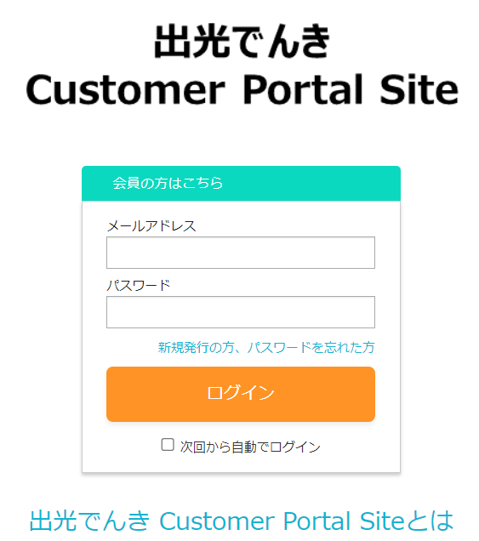

② | 左側メニューの「契約内容照会」をクリックしてください。
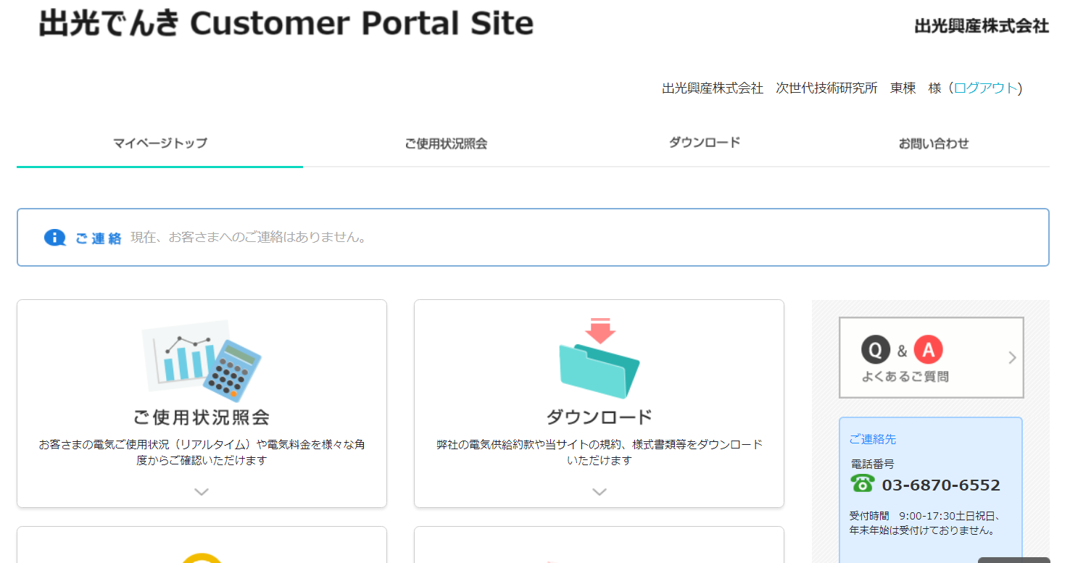

③ | 最新の電気料金をクリックします。

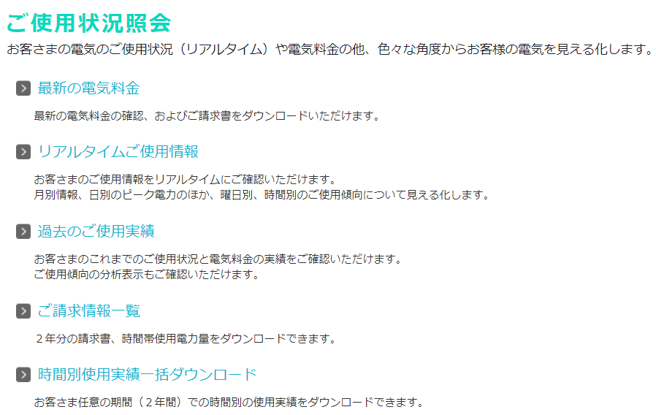

④ | ご契約内容をクリックしますと、お客様のIDに紐づいた需要場所および「支払）会社名」（請求書用ID）が表示されます。
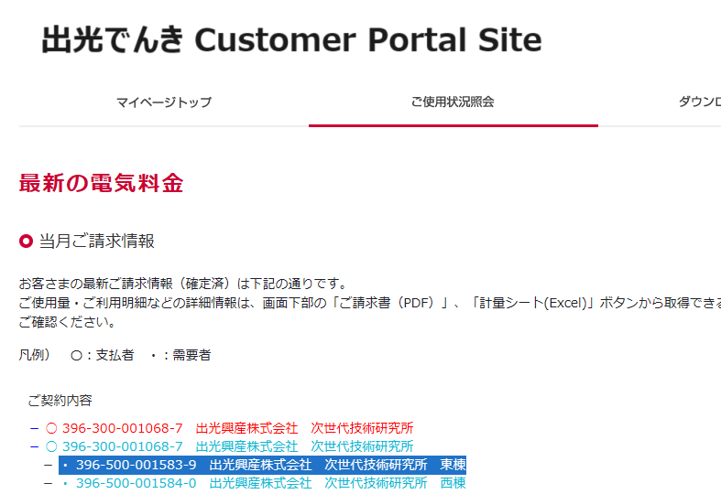

節電プログラムに登録したい需要者番号（396-500から始まる13桁の番号、ハイフン抜き）をお控えください。

⑤ | 需要者名称だけではどこかわからない場合は、対象の需要者（396-500から始まるもの）または支払者（396-300から始まるもの）を選択し、ご請求（PDF）を
 | ダウンロードし、住所等を確認の上地点をご確認ください。

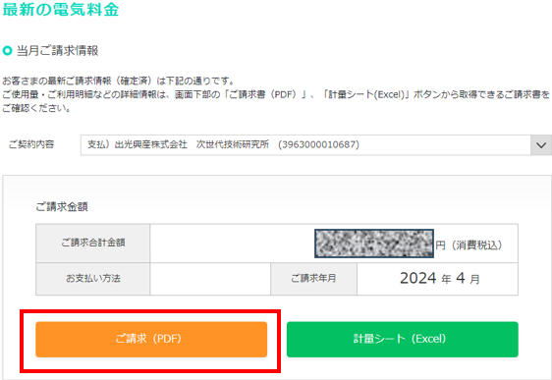
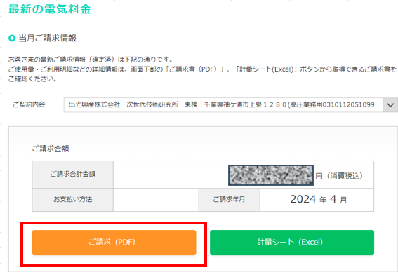

⑥ | ダウンロードした請求書または明細書を表示し、節電プログラムに参加したい使用地点のご使用名称とご契約番号を控えてください。

 | 「支払）会社名」からダウンロードした請求書の場合 |  |  |  |  | 使用地点のみからダウンロードした明細書の場合
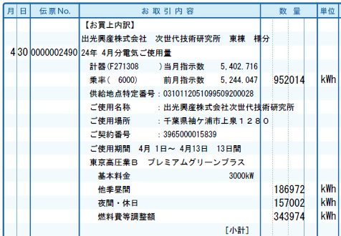
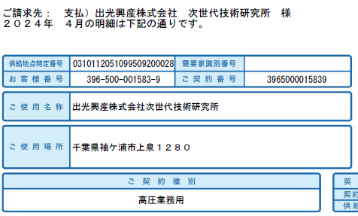

13桁ございますのでお間違えの
無いようご注意ください。
13桁ございますのでお間違えの
無いようご注意ください。

⑦ | 「申込書」が申込書となります。

 | 申込日 | 申込日を【2023/6/18】のような形で入力ください。 |  |  |  |  | DR開始日 | 自動で入力されます。
 | お客様名 | 契約名義のお客様名を入力ください。 |  |  |  |  | DR終了日 | 指定しないでください。
 | 電話番号 | 当社と連絡を行う連絡先電話番号をご指定下さい。
 | 担当者名 | 問い合わせがある場合の担当者名を記載ください。
 | メール | 問い合わせがある場合のメールアドレスを記載ください。

 | 対象需要者情報

 | 需要場所名 |  | ⑥で控えたご使用名称を入力ください。
 | 需要者番号 |  | ⑥で控えたご契約番号を入力ください。

 | DR依頼先メールアドレス（節電メール・結果メール送信先）
 |  | 節電依頼受信用のメールアドレスを記入ください。皆様に節電を通知する役割の方をご指定下さい。
 |  | また、このメールアドレスに節電月の翌月25日頃に節電後の結果ファイルをお送りいたします。

 | DR依頼先メールアドレス（CC1）、（CC2）
 |  | その他に節電依頼を受信したいメールアドレスを記入ください。例えば現地の担当者の方などご自由にご指定下さい。
 |  | ただし、CC１，CC2の宛先には節電後の結果ファイルは送られません。

⑧ | 記入が終了しましたら、ファイル名をお客様会社名にして保存いただき、以下のメールアドレスに送信いただきたくお願いいたします。

 | 送信先メールアドレス |  |  | dr-uketsuke@idemitsu.com

